RIFA NOMES
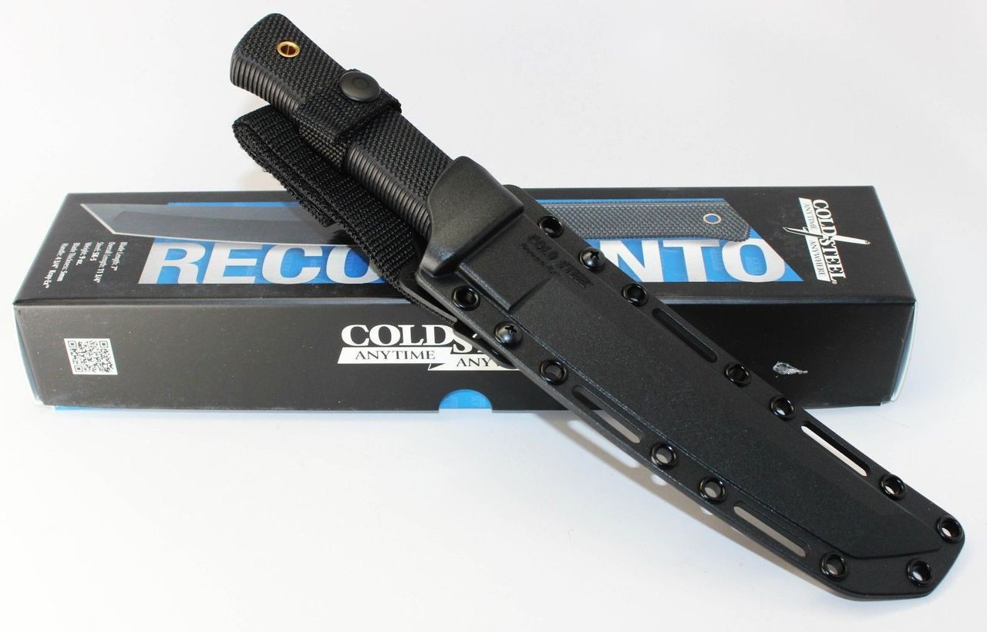
PIX da SORTE
01 | 02 | 03 | 04 | 05 | 06 | 07 | 08 | 09 | 10
MAURICIO | JOAO | MARIA | JOSE | BEATRIZ | ANA
Helena | Alice | Laura | Maria Alice | Sophia | Manuela | Maitê | Liz | Cecília | Isabella
11 | 12 | 13 | 14 | 15 | 16 | 17 | 18 | 19 | 20

Luísa | Eloá | Heloísa | Júlia | Ayla | Maria Luísa | Isis | Elisa | Antonella | Valentina
21 | 22 | 23 | 24 | 25 | 26 | 27 | 28 | 29 | 30

Maya | Maria Júlia | Aurora | Lara | Maria Clara | Lívia | Esther | Giovanna | Sarah | Maria Cecília
31 | 32 | 33 | 34 | 35 | 36 | 37 | 38 | 39 | 40

Lorena | Beatriz | Rebeca | Luna | Olívia | Maria Helena | Mariana | Isadora | Melissa | Maria
41 | 42 | 43 | 44 | 45 | 46 | 47 | 48 | 49 | 50

Catarina | Lavínia | Alícia | Maria Eduarda | Agatha | Ana Liz | Yasmin | Emanuelly | Ana Clara | Clara
51 | 52 | 53 | 54 | 55 | 56 | 57 | 58 | 59 | 60

Ana Júlia | Clara | Stella | Jade | Maria Liz | Ana Laura | Maria Isis | Ana Luísa | Gabriela | Alana
61 | 62 | 63 | 64 | 65 | 66 | 67 | 68 | 69 | 70

Rafaela | Vitória | Isabelly | Bella | Milena | Clarice | Mirella | Ana | Emilly | Betina
71 | 72 | 73 | 74 | 75 | 76 | 77 | 78 | 79 | 80

Mariah | Zoe | Maria Vitória | Nicole | Laís | Melina | Bianca | Louise | Ana Beatriz | Heloíse
81 | 82 | 83 | 84 | 85 | 86 | 87 | 88 | 89 | 90

Malu | Melinda | Letícia | Maria Valentina | Chloe | Maria Elisa | Maria Heloísa | Maria Laura | Maria Fernanda | Ana Cecília
91 | 92 | 93 | 94 | 95 | 96 | 97 | 98 | 99 | 100

Hadassa | Ana Vitória | Diana | Ayla Sophia | Eduarda | Ana Lívia | Isabel | Elis | Pérola | Joana

 | 1 - Escolha um ou mais números
 | 2 - Cada número custa R$ 10 e deve ser enviado para o PIX: (77) 9 9959-7722
 | 3 - Envie o comprovante e os números escolhidos
 | O SORTEIO SERÁ REALIZADO QUANDO TODOS OS NÚMEROS FOREM VENDIDOS
 |  |  |  |  |  |  | Pix | (77) 9 9959-7722
Prêmio | PRODUTO |  |  |  |  |  | Valor Cada Numero |  | R$ 10.00

